ศทบ.1
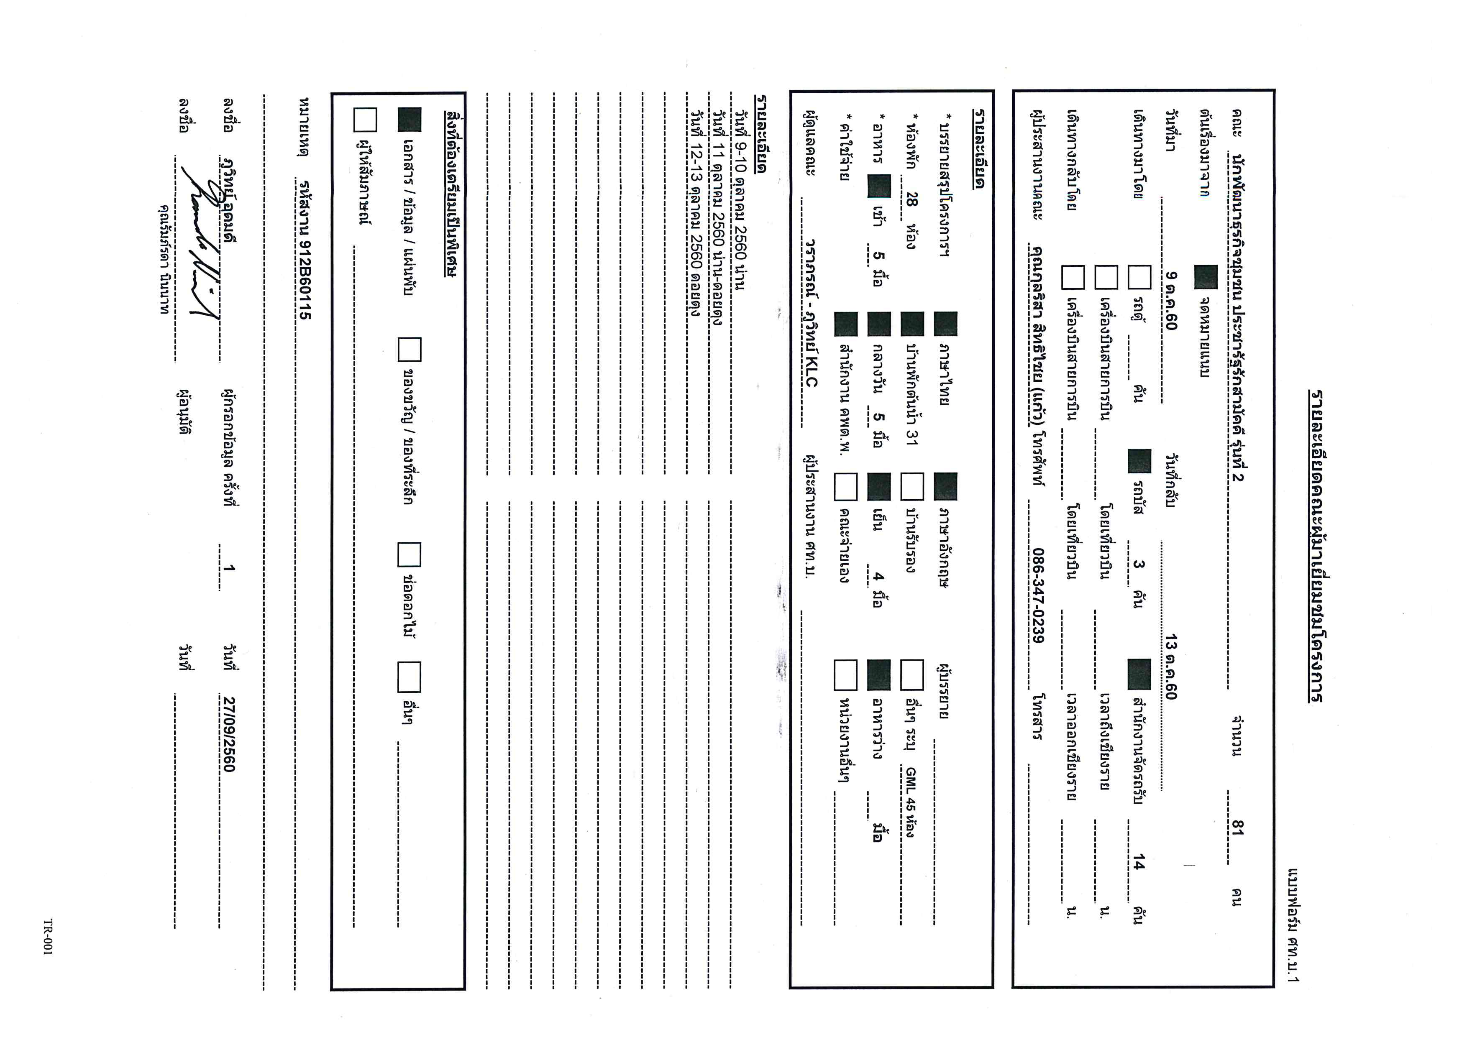

VIP
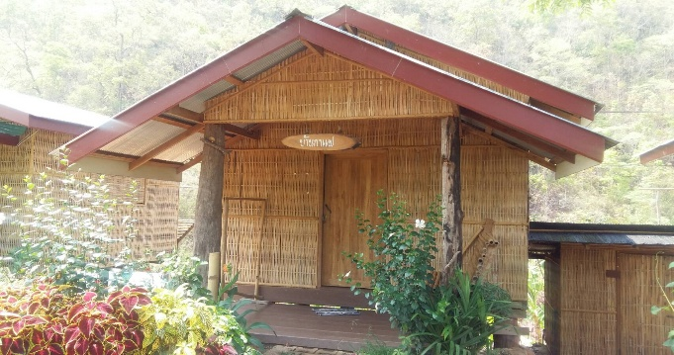
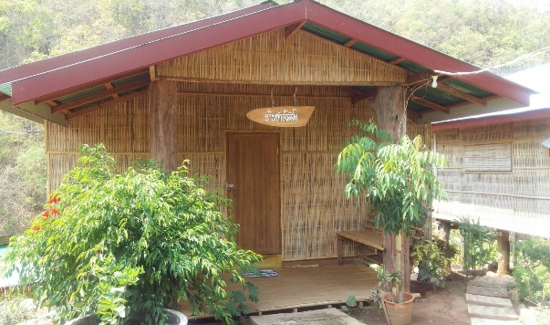
ผังที่นอนบ้านพัก โครงการปลูกป่าฯ บ้านเปียงก่อ อ.เฉลิมพระเกียรติ จ.น่าน
คณะนักพัฒนาธุรการชุมชน รุ่นที่ 2 โครงการประชารัฐรักสามัคคี
Check in 09 - Check out 11 ตุลาคม 2560
หลังที่ 1 บ้านยางนา |  |  | หลังที่ 2 บ้านประดู่
1 | บอส |  | 1 | นายวัชระ ยุง | เชียงใหม่
2 | นายกิตติพิชญ์ มูสิกะ |  | 2 | นายณัฐวัตร นำมา | ตาก
 |  |  | 3 | นายปัณนยวรรธน์ วงศ์ไชย | พะเยา
 |  |  | 4 | นายดิเรก ทองคำ | พิจิตร



หลังที่ 3 บ้านพระเจ้าห้าพระองค์ |  |  | หลังที่ 4 กาแฟ
1 | นายศราวุธ คำสาเลา | อุตรดิตย์ | 1 | นางสาวกอบกาญจน์ นิมิตานันท์ | สตูล
2 | นายคมกฤษย์ เจนใจ | พะเยา | 2 | นางสาวนุจรินทร์ สุวรรณชาตรี | สงขลา
3 | นาย นันทพร บุญชู | นครศรีธรรมราช | 3 | นางสาววิไลวรรณ สมสุด | อุทัยธานี
4 | นายชัยณฤทธิ์ บุตรเลี่ยม | พังงา
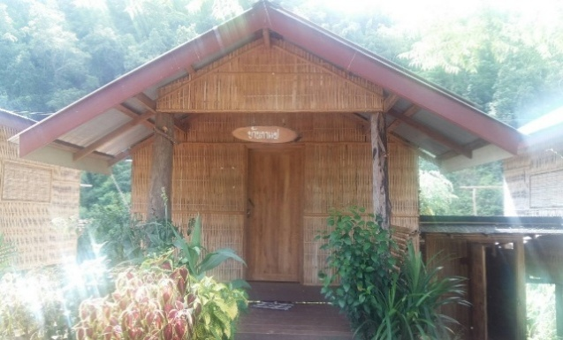


หลังที่ 5 บ้านชาอัสสัม |  |  | หลังที่ 6 หวายน้ำผึ้ง
1 | นางสาวศิริพร ฉุนตู | ฉะเชิงเทรา | 1 | นางสาวอุไรรัตน์ สายเส็น | กระบี่
2 | นางสาวสิริวิมล พนมวิจิตร | ราชบุรี | 2 | นางสาวสุพัตรา เหล่าสุข | ชุมพร
3 | นางสาวปานิดา สิงห์สา | สิงห์บุรี | 3 | นางสาว ทิพพา ศรีนคร | ตรัง
4 | นางสาวบุญยาพร สุขโข | สุพรรณบุรี | 4 | นางสาวจุฑามาศ จันทร์งาม | นราธิวาส
5 | นางสาวนัฎ สระสวย | นครศรีธรรมราช | 5 | นางสาวฉัตรทริกา แซ่อึ่ง | กระบี่
6 | นางสาวสุณิสา โพธิ์ขวัญ | อุทัยธานี | 6 | นางสาวเมธาพร เต็มรุ่ง | สมุทรสาคร
7 | นางสาวชลธิชา นาวาน้อย | สระบุรี | 7 | นางสาวธีรนุช ชูส่งแสง | สงขลา
8 | นางสาวธนภรณ์ กิจกอบชัย | นครปฐม | 8 | นางสาวจุรีรัตน์ โพธิ์เอี่ยม | พัทลุง

VVIP
ผังที่นอนบ้านพัก โครงการปลูกป่าฯ บ้านเปียงก่อ อ.เฉลิมพระเกียรติ จ.น่าน

คณะนักพัฒนาธุรการชุมชน รุ่นที่ 2 โครงการประชารัฐรักสามัคคี
Check in 09 - Check out 11 ตุลาคม 2560
หลังที่ 1 บ้านกิ่วจันทร์ |  |  | หลังที่ 2 บ้านน้ำรี
1 | คุณดวงสมร หมั่นเพียร | 1 | พี่พร
2 | คุณสาริศา ไทเศรษฐวัฒน์กุล | 2 | ตุ๊ดตู่
3 | คุณกุลริสา สิทธิไชย




หลังที่ 3 บ้านน้ำช้าง |  |  | หลังที่ 4 บ้านเปียงก่อ




*สามารถเพิ่มเบาะนอนพื้น ได้อีก 2 ที่

หลังที่ 5 บ้านบวกหญ้า |  |  | หลังที่ 6 บ้านห้วยกานต์


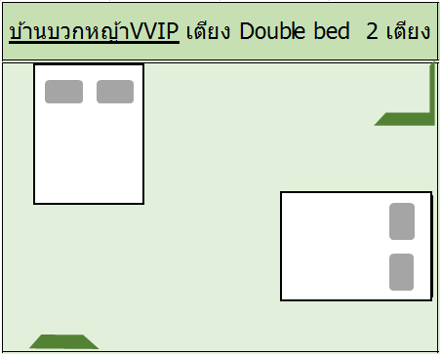


*สามารถเพิ่มเบาะนอนพื้น ได้อีก 2 ที่

เรือนนอนยาว
ผังที่นอนบ้านพัก โครงการปลูกป่าฯ บ้านเปียงก่อ อ.เฉลิมพระเกียรติ จ.น่าน
คณะนักพัฒนาธุรการชุมชน รุ่นที่ 2 โครงการประชารัฐรักสามัคคี
Check in 09 - Check out 11 ตุลาคม 2560
ลำดับที่ | ที่พัก |  |  | ลักษณะ | จำนวน | หมายเหตุ
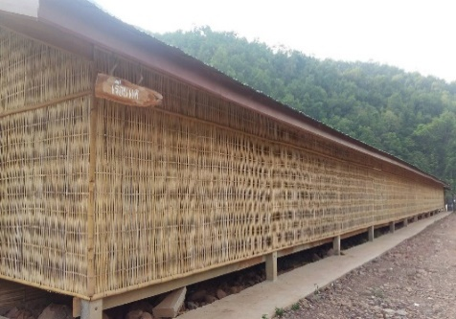
1 | เรือนแค |  |  | เต็นท์ | 24 | ฝั่งนอน ชาย

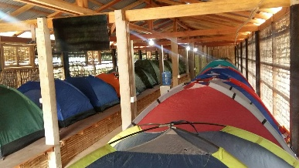

ลำดับที่ | รายชื่อผู้พัก |  | จังหวัด
1 | นาย กฤตพจน์ แก้วทอง |  | นราธิวาส
2 | นายอานนท์ รักแจ้ง |  | นนทบุรี
3 | นายพัฒก์ เกษรแพทย์ |  | ระยอง
4 | นายอดิศร จินาพันธ์ |  | สระแก้ว
5 | นายภัทรพล ปฐมมหาธนเดช |  | ปราจีนบุรี
6 | นายธีรวีร์ สีหรัตนวงศ์ |  | จันทบุรี
7 | นายพรไพเลิศ ดวงจันทร์ |  | นครศรีธรรมราช
8 | นายนิราวัฒน์ นารอด |  | เพชรบุรี
9 | นายเกริกฤทธิ์ วงศ์ละมาย |  | ลพบุรี
10 | นายพิยุทธ​ จะรึกรัมย์​ |  | นนทบุรี
11 | นายธวัชชัย เดชวิจารณ์ |  | ชัยภูมิ
12 | นายปฏิพัทธ์ ทองไพวัลย์ |  | นครพนม
13 | นายปวเรศ เสยกระโทก |  | นครราชสีมา
14 | นายวิททิกฤษ ห้วยทราย |  | บึงกาฬ
15 | นายพัฒนชัย ลิมไธสง |  | บุรีรัมย์
16 | นายขวัญพัฒน์. ไชยประเสริฐ |  | ร้อยเอ็ด
17 | นายนัฐพงษ์ นามโฮง |  | หนองบัวลำภู
18 | นายณัฐวุฒิ พรหมสาขา ณ สกลนคร |  | อุบลราชธานี
19 | นายถาวร ธรรมโกฏิ |  | อุดรธานี
20 | นายภักดี พลเยี่ยม |  | ร้อยเอ็ด
21 | นายสุเมท บุญพิมพ์ |  | นครพนม
22 | นายราชัน ภูกาบเพ็ชร์ |  | กาฬสินธุ์
23 | นายประกฤษฎิ์ สุภี |  | หนองคาย
24 | นายณัฐพงค์ ดีบุญ |  | น่าน
25 | นายวัชรพล เครือแสง |  | กาญจนบุรี
ลำดับที่ | ที่พัก |  |  | ลักษณะ | จำนวน | หมายเหตุ
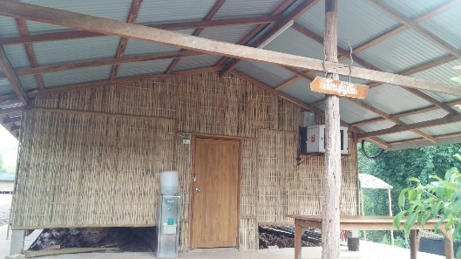
2 | เรือนอัญชัน |  |  | เต็นท์ | 25 | ฝั่งนอน หญิง

ลำดับที่ | รายชื่อผู้พัก |  | จังหวัด
1 | นางสาวฉัตรปาริชาติ ชัยชนะ |  | เชียงใหม่
2 | นางสาวทัชพร สุริยา |  | แพร่
3 | นางสาวสุดารัตน์ เนียมนิ่ม |  | กำแพงเพชร
4 | นางสาวสุปราณี ราชาตัน |  | ลำปาง
5 | นางสาวพัชรพรรณ พุ่มชื่น |  | สุโขทัย
6 | นางสาววิชินันท์ สิงห์น้อย |  | เชียงใหม่
7 | นางสาวบุญยรัตน์ สามงามมี |  | กำแพงเพชร
8 | นางสาวเนตรสมร บัวระพา |  | สุโขทัย
9 | นางสาวนภา เย็นเอี่ยม |  | กำแพงเพชร
10 | นางสาวซาญาณี แวอาลี |  | ปัตตานี
11 | นางสาวนิรมล ทองคำ |  | พัทลุง
12 | นางสาววสุธรา แสงทอง |  | ยะลา
13 | นางสาวดุษฎี. ศิริวุฒิ |  | สุราษฏ์ธานี
14 | นางสาวพิชญา โยธินวัฒนบำรุง |  | ยะลา
15 | นางสาวดลยา พลเสน |  | เลย
16 | นางสาวอรวรรณ หงส์วุฒิ |  | กาฬสินธุ์
17 | นางสาวพจนา คุณมี |  | ขอนแก่น
18 | นางสาวอาริตา นรานรัมย์ |  | สุรินทร์
19 | นางสาววิสุดา เจริญสุข |  | มุกดาหาร
20 | นางสาวพรพิมล มิ่งมิตรมี |  | สกลนคร
21 | นางสาวกนกพร เล็กภักดี |  | ชัยภูมิ
22 | นางสาวไพลิน สารบรรณ |  | ชัยภูมิ
23 | นางสาวบุญฑิยา พื้นนวล |  | สุรินทร์
24 | นางสาวธันยพร วิริยะเชษฐ์กุล |  | นครนายก
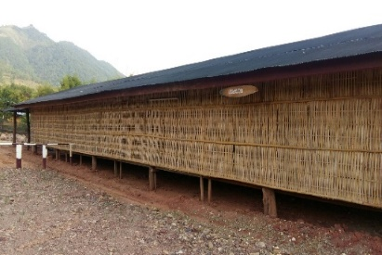
3 | เรือนพวงพวย |  |  | เต็นท์ | 15 | ฝั่งนอนเจ้าหน้าที่ และ พขร.

 | ยานยนต์ | 15 ท่าน

